插件指令
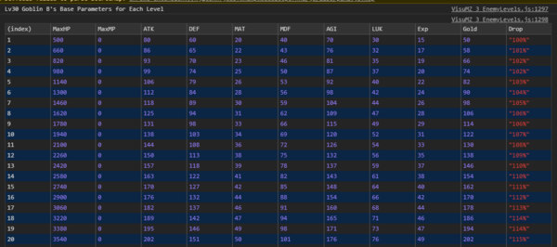
敌人相关
 | Enemy: Change Level | 敌人：等级变化。（+1这种增减操作） 可以有参数绕过 <Resist Level Change> 抵抗效果
 | Enemy: Reset Level | 敌人：重置为原始等级 可以有参数绕过 <Resist Level Change> 抵抗效果
 | Enemy: Set Level | 敌人：设定等级 可以有参数绕过 <Resist Level Change> 抵抗效果

Debug相关
 | DEBUG: View Level Stats | 查看等级统计信息。 显示在调试控制台中

